data aset IKNB
ASET INDUSTRI KEUANGAN NON BANK

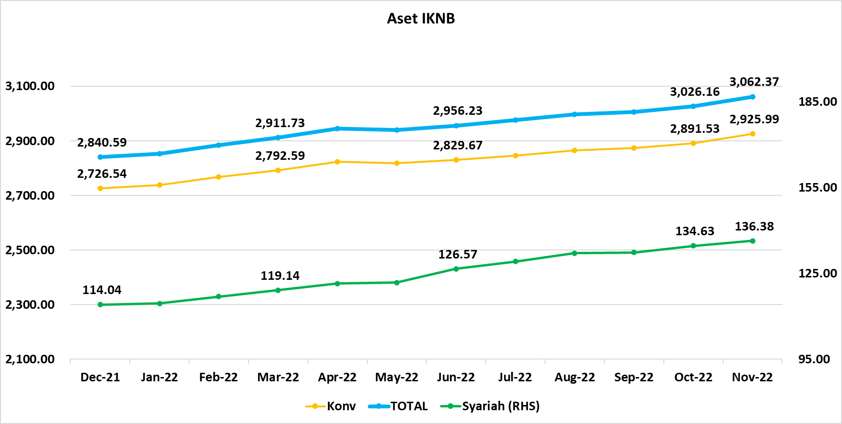
Komponen | Desember 2021 |  | Total | Januari 2022 |  | Total | Februari 2022 |  | Total | Maret 2022 |  | Total | April 2022 |  | Total | Mei 2022 |  | Total | Juni 2022 |  | Total | Juli 2022 |  | Total | Agustus 2022 |  | Total | September 2022 |  | Total | Oktober 2022 |  | Total | November 2022 |  | Total
 | Konvensional | Syariah |  | Konvensional | Syariah |  | Konvensional | Syariah |  | Konvensional | Syariah |  | Konvensional | Syariah |  | Konvensional | Syariah |  | Konvensional | Syariah |  | Konvensional | Syariah |  | Konvensional | Syariah |  | Konvensional | Syariah |  | Konvensional | Syariah |  | Konvensional | Syariah
Asuransi | 1,590.72 | 43.55 | 1,634.27 | 1,604.08 | 43.82 | 1,647.90 | 1,626.45 | 44.61 | 1,671.06 | 1,637.68 | 45.17 | 1,682.84 | 1,663.47 | 45.54 | 1,709.01 | 1,664.84 | 44.23 | 1,709.07 | 1,675.76 | 45.72 | 1,721.48 | 1,692.08 | 46.06 | 1,738.14 | 1,710.17 | 45.82 | 1,756.00 | 1,702.80 | 44.99 | 1,747.79 | 1,711.30 | 45.19 | 1,756.49 | 1,726.31 | 45.20 | 1,771.51
Asuransi Jiwa | 589.81 | 34.97 | 624.78 | 586.70 | 35.25 | 621.95 | 588.88 | 35.86 | 624.74 | 591.49 | 36.52 | 628.00 | 603.24 | 36.55 | 639.79 | 596.01 | 35.12 | 631.13 | 599.49 | 36.41 | 635.89 | 603.34 | 36.63 | 639.97 | 606.11 | 36.24 | 642.35 | 596.68 | 35.30 | 631.98 | 596.31 | 35.36 | 631.67 | 600.19 | 35.11 | 635.31
Asuransi Umum | 182.70 | 6.62 | 189.31 | 189.36 | 6.62 | 195.98 | 191.19 | 6.79 | 197.98 | 191.65 | 6.63 | 198.28 | 190.72 | 6.94 | 197.67 | 189.74 | 7.01 | 196.75 | 196.62 | 7.17 | 203.79 | 197.61 | 7.24 | 204.85 | 197.12 | 7.34 | 204.46 | 195.78 | 7.45 | 203.23 | 196.00 | 7.53 | 203.52 | 194.40 | 7.74 | 202.14
Reasuransi | 29.71 | 1.96 | 31.67 | 31.02 | 1.95 | 32.97 | 31.47 | 1.97 | 33.44 | 31.49 | 2.02 | 33.51 | 31.96 | 2.05 | 34.00 | 32.53 | 2.09 | 34.62 | 33.73 | 2.15 | 35.89 | 33.57 | 2.19 | 35.76 | 34.21 | 2.25 | 36.45 | 34.05 | 2.24 | 36.29 | 34.19 | 2.30 | 36.49 | 34.51 | 2.35 | 36.86
Asuransi ASN, TNI/POLRI, Kecelakaan Penumpang Umum dan Lalu Lintas Jalan | 137.06 | - | 137.06 | 136.49 | - | 136.49 | 142.27 | - | 142.27 | 141.98 | - | 141.98 | 141.77 | - | 141.77 | 141.11 | - | 141.11 | 139.86 | - | 139.86 | 140.37 | - | 140.37 | 141.44 | - | 141.44 | 140.21 | - | 140.21 | 140.08 | - | 140.08 | 142.80 | - | 142.80
Asuransi Sosial (BPJS) | 651.45 | - | 651.45 | 660.51 | - | 660.51 | 672.63 | - | 672.63 | 681.07 | - | 681.07 | 695.78 | - | 695.78 | 705.45 | - | 705.45 | 706.06 | - | 706.06 | 717.18 | - | 717.18 | 731.30 | - | 731.30 | 736.08 | - | 736.08 | 744.72 | - | 744.72 | 754.41 | - | 754.41
Lembaga Pembiayaan | 559.98 | 23.53 | 583.51 | 560.66 | 23.95 | 584.61 | 566.05 | 24.74 | 590.79 | 570.47 | 24.77 | 595.24 | 576.39 | 25.47 | 601.87 | 571.23 | 26.73 | 597.96 | 575.33 | 28.02 | 603.35 | 578.19 | 28.41 | 606.60 | 580.37 | 30.01 | 610.37 | 590.14 | 30.63 | 620.78 | 598.94 | 30.72 | 629.65 | 604.83 | 32.07 | 636.90
Perusahaan Pembiayaan | 416.32 | 16.79 | 433.11 | 416.94 | 17.21 | 434.16 | 421.52 | 17.80 | 439.32 | 425.31 | 18.26 | 443.57 | 429.79 | 19.00 | 448.78 | 426.12 | 18.23 | 444.35 | 430.79 | 19.00 | 449.78 | 432.70 | 19.27 | 451.96 | 434.12 | 20.54 | 454.65 | 445.29 | 20.97 | 466.26 | 453.46 | 20.83 | 474.29 | 457.01 | 21.25 | 478.26
Modal Ventura | 18.00 | 3.27 | 21.27 | 18.10 | 3.25 | 21.35 | 18.55 | 3.45 | 22.00 | 19.31 | 3.78 | 23.09 | 20.14 | 3.74 | 23.89 | 19.73 | 3.64 | 23.37 | 19.90 | 4.09 | 23.99 | 19.57 | 4.16 | 23.73 | 19.94 | 4.11 | 24.05 | 20.01 | 4.19 | 24.20 | 20.22 | 4.25 | 24.48 | 20.41 | 4.18 | 24.60
PP Infrastruktur | 125.67 | 3.46 | 129.13 | 125.62 | 3.49 | 129.10 | 125.98 | 3.49 | 129.47 | 125.85 | 2.73 | 128.59 | 126.46 | 2.73 | 129.20 | 125.38 | 4.86 | 130.24 | 124.65 | 4.94 | 129.58 | 125.92 | 4.98 | 130.90 | 126.31 | 5.36 | 131.67 | 124.84 | 5.48 | 130.32 | 125.26 | 5.63 | 130.89 | 127.41 | 6.64 | 134.04
Dana Pensiun | 327.40 | 2.15 | 329.55 | 326.68 | 2.17 | 328.84 | 330.43 | 2.17 | 332.60 | 332.08 | 2.16 | 334.24 | 333.78 | 2.18 | 335.96 | 334.66 | 2.18 | 336.84 | 332.31 | 2.19 | 334.51 | 333.95 | 2.18 | 336.14 | 335.99 | 2.20 | 338.20 | 335.28 | 2.21 | 337.50 | 336.50 | 2.22 | 338.71 | 339.64 | 2.24 | 341.87
DPPK-PPMP | 172.63 | 0.61 | 173.24 | 172.17 | 0.62 | 172.79 | 174.53 | 0.62 | 175.15 | 175.27 | 0.62 | 175.90 | 175.89 | 0.63 | 176.52 | 176.06 | 0.63 | 176.69 | 174.51 | 0.64 | 175.14 | 175.42 | 0.64 | 176.06 | 176.61 | 0.64 | 177.25 | 176.00 | 0.65 | 176.65 | 176.44 | 0.66 | 177.10 | 177.84 | 0.66 | 178.50
DPPK-PPIP | 40.69 | 0.09 | 40.78 | 40.47 | 0.09 | 40.56 | 41.16 | 0.09 | 41.25 | 41.56 | 0.09 | 41.65 | 42.18 | 0.09 | 42.27 | 42.20 | 0.09 | 42.28 | 41.76 | 0.08 | 41.84 | 41.96 | 0.07 | 42.03 | 42.49 | 0.08 | 42.56 | 42.61 | 0.07 | 42.68 | 43.04 | 0.07 | 43.11 | 43.62 | 0.07 | 43.69
DPLK | 114.08 | 1.45 | 115.53 | 114.04 | 1.46 | 115.50 | 114.74 | 1.46 | 116.20 | 115.24 | 1.45 | 116.69 | 115.71 | 1.46 | 117.17 | 116.40 | 1.47 | 117.87 | 116.05 | 1.47 | 117.52 | 116.57 | 1.48 | 118.05 | 116.90 | 1.48 | 118.38 | 116.68 | 1.48 | 118.16 | 117.02 | 1.49 | 118.51 | 118.18 | 1.50 | 119.68
LKK | 228.85 | 44.17 | 273.02 | 227.78 | 43.93 | 271.71 | 225.32 | 44.70 | 270.02 | 229.02 | 46.39 | 275.41 | 226.74 | 47.64 | 274.39 | 223.96 | 47.96 | 271.93 | 223.40 | 51.44 | 274.84 | 219.18 | 51.82 | 271.00 | 216.05 | 53.34 | 269.39 | 222.07 | 53.81 | 275.88 | 221.30 | 55.80 | 277.10 | 231.56 | 56.13 | 287.70
1. LPEI | 79.62 | 9.47 | 89.10 | 78.74 | 9.39 | 88.13 | 77.75 | 9.58 | 87.33 | 78.04 | 11.04 | 89.08 | 77.36 | 9.48 | 86.84 | 76.98 | 9.43 | 86.41 | 78.49 | 9.95 | 88.44 | 76.46 | 9.48 | 85.94 | 75.65 | 9.64 | 85.29 | 76.26 | 9.68 | 85.94 | 75.94 | 9.74 | 85.68 | 74.89 | 8.73 | 83.63
2. Pergadaian** | 58.29 | 8.68 | 66.97 | 58.43 | 8.46 | 66.90 | 59.13 | 8.81 | 67.94 | 60.66 | 9.03 | 69.69 | 59.36 | 9.03 | 68.40 | 59.71 | 9.31 | 69.01 | 60.80 | 9.69 | 70.49 | 61.01 | 9.75 | 70.75 | 61.37 | 10.08 | 71.45 | 61.31 | 9.85 | 71.16 | 60.98 | 10.56 | 71.54 | 71.77 | 10.99 | 82.76
3. Lembaga Penjamin | 32.45 | 4.45 | 36.90 | 32.96 | 4.52 | 37.48 | 33.64 | 4.60 | 38.24 | 34.64 | 4.78 | 39.42 | 35.00 | 4.80 | 39.80 | 35.34 | 4.86 | 40.20 | 35.60 | 4.89 | 40.49 | 35.62 | 4.89 | 40.52 | 34.56 | 4.86 | 39.42 | 35.63 | 4.84 | 40.46 | 36.86 | 4.92 | 41.77 | 38.28 | 5.02 | 43.30
4. PT SMF (Persero) | 31.16 | 2.59 | 33.75 | 30.94 | 2.59 | 33.53 | 28.54 | 2.59 | 31.13 | 27.22 | 2.71 | 29.94 | 28.09 | 2.78 | 30.87 | 28.12 | 2.77 | 30.90 | 27.44 | 2.91 | 30.35 | 25.57 | 2.99 | 28.56 | 24.29 | 3.13 | 27.42 | 29.74 | 3.13 | 32.87 | 29.46 | 3.47 | 32.93 | 28.85 | 3.76 | 32.61
5. PT PNM (Persero) | 24.54 | 18.98 | 43.52 | 23.94 | 18.96 | 42.90 | 23.48 | 19.12 | 42.60 | 25.73 | 18.83 | 44.56 | 24.21 | 21.55 | 45.76 | 23.82 | 21.59 | 45.41 | 21.07 | 24.00 | 45.06 | 20.53 | 24.70 | 45.23 | 20.18 | 25.63 | 45.81 | 19.13 | 26.32 | 45.45 | 18.06 | 27.12 | 45.19 | 17.77 | 27.62 | 45.39
6. PT Danareksa (Persero) | 2.78 | - | 2.78 | 2.76 | - | 2.76 | 2.78 | - | 2.78 | 2.73 | - | 2.73 | 2.73 | - | 2.73 |  |  | - |  |  | - |  |  | - |  |  | - |  |  | - |  |  | - |  |  | -
Jasa Penunjang | 14.80 | - | 14.80 | 14.80 | - | 14.80 | 14.80 | - | 14.80 | 18.09 | - | 18.09 | 18.09 | - | 18.09 | 18.09 | - | 18.09 | 17.38 | - | 17.38 | 17.38 | - | 17.38 | 17.38 | - | 17.38 | 17.50 | - | 17.50 | 17.50 | - | 17.50 | 17.50 | - | 17.50
Pialang Asuransi | 9.56 | - | 9.56 | 9.56 | - | 9.56 | 9.56 | - | 9.56 | 10.65 | - | 10.65 | 10.65 | - | 10.65 | 10.65 | - | 10.65 | 10.30 | - | 10.30 | 10.30 | - | 10.30 | 10.30 | - | 10.30 | 10.39 | - | 10.39 | 10.39 | - | 10.39 | 10.39 | - | 10.39
Pialang Reasuransi | 5.24 | - | 5.24 | 5.24 | - | 5.24 | 5.24 | - | 5.24 | 7.45 | - | 7.45 | 7.45 | - | 7.45 | 7.45 | - | 7.45 | 7.08 | - | 7.08 | 7.08 | - | 7.08 | 7.08 | - | 7.08 | 7.11 | - | 7.11 | 7.11 | - | 7.11 | 7.11 | - | 7.11
LKM | 0.82 | 0.57 | 1.38 | 0.82 | 0.57 | 1.38 | 0.82 | 0.57 | 1.38 | 0.82 | 0.57 | 1.38 | 0.83 | 0.56 | 1.38 | 0.83 | 0.56 | 1.38 | 0.83 | 0.56 | 1.38 | 0.83 | 0.56 | 1.38 | 0.86 | 0.58 | 1.44 | 0.86 | 0.58 | 1.44 | 0.86 | 0.58 | 1.44 | 0.86 | 0.58 | 1.44
Fintech | 3.99 | 0.07 | 4.06 | 4.20 | 0.09 | 4.29 | 4.33 | 0.09 | 4.42 | 4.43 | 0.09 | 4.52 | 4.53 | 0.10 | 4.63 | 4.52 | 0.10 | 4.62 | 4.65 | 0.11 | 4.75 | 4.77 | 0.11 | 4.88 | 4.80 | 0.12 | 4.92 | 4.99 | 0.12 | 5.11 | 5.14 | 0.12 | 5.26 | 5.29 | 0.16 | 5.45
TOTAL | 2,726.54 | 114.04 | 2,840.59 | 2,739.01 | 114.51 | 2,853.53 | 2,768.19 | 116.88 | 2,885.07 | 2,792.59 | 119.14 | 2,911.73 | 2,823.83 | 121.49 | 2,945.32 | 2,818.13 | 121.76 | 2,939.89 | 2,829.67 | 128.04 | 2,957.70 | 2,846.37 | 129.15 | 2,975.52 | 2,865.62 | 132.07 | 2,997.69 | 2,873.64 | 132.35 | 3,005.99 | 2,891.53 | 134.63 | 3,026.16 | 2,925.99 | 136.38 | 3,062.37

Keterangan :

Pelaku IKNB
JUMLAH PELAKU
INDUSTRI KEUANGAN NON BANK

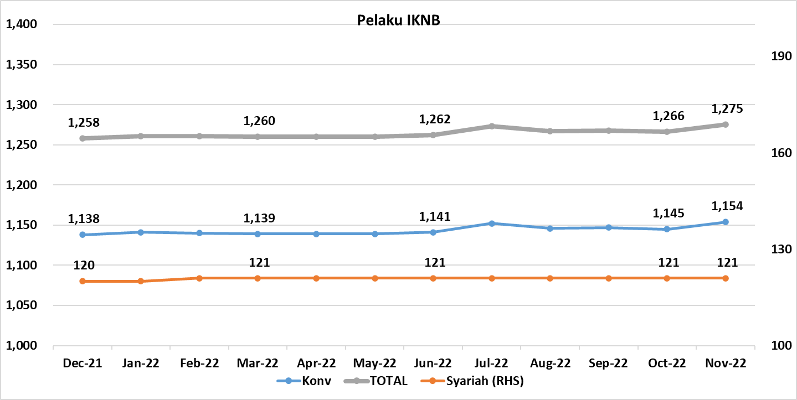
Komponen | Desember 2021 |  | Total | Januari 2022 |  | Total | Februari 2022 |  | Total | Maret 2022 |  | Total | April 2022 |  | Total | Mei 2022 |  | Total | Juni 2022 |  | Total | Juli 2022 |  | Total | Agustus 2022 |  | Total | September 2022 |  | Total | Oktober 2022 |  | Total | November 2022 |  | Total
 | Konvensional | Syariah |  | Konvensional | Syariah |  | Konvensional | Syariah |  | Konvensional | Syariah |  | Konvensional | Syariah |  | Konvensional | Syariah |  | Konvensional | Syariah |  | Konvensional | Syariah |  | Konvensional | Syariah |  | Konvensional | Syariah |  | Konvensional | Syariah |  | Konvensional | Syariah
Asuransi | 135 | 14 | 149 | 136 | 14 | 150 | 136 | 14 | 150 | 136 | 15 | 151 | 136 | 15 | 151 | 136 | 15 | 151 | 136 | 15 | 151 | 136 | 15 | 151 | 136 | 15 | 151 | 136 | 15 | 151 | 136 | 15 | 151 | 137 | 15 | 152
Asuransi Jiwa | 53 | 7 | 60 | 53 | 7 | 60 | 53 | 7 | 60 | 53 | 8 | 61 | 53 | 8 | 61 | 53 | 8 | 61 | 53 | 8 | 61 | 53 | 8 | 61 | 53 | 8 | 61 | 53 | 8 | 61 | 53 | 8 | 61 | 53 | 8 | 61
Asuransi Umum | 71 | 6 | 77 | 71 | 6 | 77 | 71 | 6 | 77 | 71 | 6 | 77 | 71 | 6 | 77 | 71 | 6 | 77 | 71 | 6 | 77 | 71 | 6 | 77 | 71 | 6 | 77 | 71 | 6 | 77 | 71 | 6 | 77 | 72 | 6 | 78
Reasuransi | 6 | 1 | 7 | 7 | 1 | 8 | 7 | 1 | 8 | 7 | 1 | 8 | 7 | 1 | 8 | 7 | 1 | 8 | 7 | 1 | 8 | 7 | 1 | 8 | 7 | 1 | 8 | 7 | 1 | 8 | 7 | 1 | 8 | 7 | 1 | 8
Asuransi ASN, TNI/POLRI, Kecelakaan Penumpang Umum dan Lalu Lintas Jalan | 3 | 0 | 3 | 3 | 0 | 3 | 3 | 0 | 3 | 3 | 0 | 3 | 3 | 0 | 3 | 3 | 0 | 3 | 3 | 0 | 3 | 3 | 0 | 3 | 3 | 0 | 3 | 3 | 0 | 3 | 3 | 0 | 3 | 3 | 0 | 3
Asuransi Sosial (BPJS) | 2 | - | 2 | 2 | - | 2 | 2 | - | 2 | 2 | - | 2 | 2 | - | 2 | 2 | - | 2 | 2 | - | 2 | 2 | - | 2 | 2 | - | 2 | 2 | - | 2 | 2 | - | 2 | 2 | - | 2
Lembaga Pembiayaan | 214 | 9 | 223 | 212 | 9 | 221 | 212 | 9 | 221 | 210 | 9 | 219 | 209 | 9 | 218 | 208 | 9 | 217 | 208 | 9 | 217 | 207 | 9 | 216 | 203 | 9 | 212 | 203 | 9 | 212 | 201 | 9 | 210 | 200 | 9 | 209
Perusahaan Pembiayaan | 156 | 5 | 161 | 154 | 5 | 159 | 154 | 5 | 159 | 153 | 5 | 158 | 153 | 5 | 158 | 153 | 4 | 157 | 153 | 4 | 157 | 153 | 4 | 157 | 150 | 4 | 154 | 150 | 4 | 154 | 150 | 4 | 154 | 149 | 4 | 153
Modal Ventura | 56 | 4 | 60 | 56 | 4 | 60 | 56 | 4 | 60 | 55 | 4 | 59 | 54 | 4 | 58 | 53 | 5 | 58 | 53 | 5 | 58 | 52 | 5 | 57 | 51 | 5 | 56 | 51 | 5 | 56 | 49 | 5 | 54 | 49 | 5 | 54
PP Infrastruktur | 2 | 0 | 2 | 2 | 0 | 2 | 2 | 0 | 2 | 2 | 0 | 2 | 2 | 0 | 2 | 2 | 0 | 2 | 2 | 0 | 2 | 2 | 0 | 2 | 2 | 0 | 2 | 2 | 0 | 2 | 2 | 0 | 2 | 2 | 0 | 2
Dana Pensiun | 208 | 4 | 212 | 206 | 4 | 210 | 204 | 4 | 208 | 202 | 4 | 206 | 201 | 4 | 205 | 201 | 4 | 205 | 201 | 4 | 205 | 201 | 4 | 205 | 199 | 4 | 203 | 198 | 4 | 202 | 197 | 4 | 201 | 197 | 4 | 201
DPPK-PPMP | 141 | 2 | 143 | 141 | 2 | 143 | 140 | 2 | 142 | 139 | 2 | 141 | 138 | 2 | 140 | 138 | 2 | 140 | 138 | 2 | 140 | 138 | 2 | 140 | 137 | 2 | 139 | 137 | 2 | 139 | 137 | 2 | 139 | 136 | 2 | 138
DPPK-PPIP | 42 | 1 | 43 | 40 | 1 | 41 | 39 | 1 | 40 | 38 | 1 | 39 | 38 | 1 | 39 | 38 | 1 | 39 | 38 | 1 | 39 | 38 | 1 | 39 | 37 | 1 | 38 | 36 | 1 | 37 | 35 | 1 | 36 | 36 | 1 | 37
DPLK | 25 | 1 | 26 | 25 | 1 | 26 | 25 | 1 | 26 | 25 | 1 | 26 | 25 | 1 | 26 | 25 | 1 | 26 | 25 | 1 | 26 | 25 | 1 | 26 | 25 | 1 | 26 | 25 | 1 | 26 | 25 | 1 | 26 | 25 | 1 | 26
LKK | 118 | 4 | 122 | 123 | 4 | 127 | 125 | 5 | 130 | 128 | 5 | 133 | 129 | 5 | 134 | 130 | 5 | 135 | 131 | 5 | 136 | 133 | 5 | 138 | 133 | 5 | 138 | 135 | 5 | 140 | 136 | 5 | 141 | 141 | 5 | 146
1. LPEI | 1 | - | 1 | 1 | - | 1 | 1 | - | 1 | 1 | - | 1 | 1 | - | 1 | 1 | - | 1 | 1 | - | 1 | 1 | - | 1 | 1 | - | 1 | 1 | - | 1 | 1 | - | 1 | 1 | - | 1
2. Pergadaian** | 94 | 2 | 96 | 99 | 2 | 101 | 101 | 3 | 104 | 104 | 3 | 107 | 105 | 3 | 108 | 107 | 3 | 110 | 108 | 3 | 111 | 110 | 3 | 113 | 110 | 3 | 113 | 112 | 3 | 115 | 113 | 3 | 116 | 118 | 3 | 121
3. Lembaga Penjamin | 20 | 2 | 22 | 20 | 2 | 22 | 20 | 2 | 22 | 20 | 2 | 22 | 20 | 2 | 22 | 20 | 2 | 22 | 20 | 2 | 22 | 20 | 2 | 22 | 20 | 2 | 22 | 20 | 2 | 22 | 20 | 2 | 22 | 20 | 2 | 22
4. PT SMF (Persero) | 1 | - | 1 | 1 | - | 1 | 1 | - | 1 | 1 | - | 1 | 1 | - | 1 | 1 | - | 1 | 1 | - | 1 | 1 | - | 1 | 1 | - | 1 | 1 | - | 1 | 1 | - | 1 | 1 | - | 1
5. PT PNM (Persero) | 1 | - | 1 | 1 | - | 1 | 1 | - | 1 | 1 | - | 1 | 1 | - | 1 | 1 | - | 1 | 1 | - | 1 | 1 | - | 1 | 1 | - | 1 | 1 | - | 1 | 1 | - | 1 | 1 | - | 1
6. PT Danareksa (Persero) | 1 | - | 1 | 1 | - | 1 | 1 | - | 1 | 1 | - | 1 | 1 | - | 1 |  |  | -
Jasa Penunjang IKNB | 223 | - | 223 | 223 | - | 223 | 223 | - | 223 | 223 | - | 223 | 223 | - | 223 | 223 | - | 223 | 223 | - | 223 | 223 | - | 223 | 223 | - | 223 | 223 | - | 223 | 223 | - | 223 | 223 | - | 223
1. Perusahaan Pialang Asuransi | 155 | - | 155 | 155 | - | 155 | 155 | - | 155 | 155 | - | 155 | 155 | - | 155 | 155 | - | 155 | 155 | - | 155 | 155 | - | 155 | 155 | - | 155 | 155 | - | 155 | 155 | - | 155 | 155 | - | 155
2. Perusahaan Pialang Reasuransi | 41 | - | 41 | 41 | - | 41 | 41 | - | 41 | 41 | - | 41 | 41 | - | 41 | 41 | - | 41 | 41 | - | 41 | 41 | - | 41 | 41 | - | 41 | 41 | - | 41 | 41 | - | 41 | 41 | - | 41
3. Perusahaan Penilai Kerugian Asuransi | 27 | - | 27 | 27 | - | 27 | 27 | - | 27 | 27 | - | 27 | 27 | - | 27 | 27 | - | 27 | 27 | - | 27 | 27 | - | 27 | 27 | - | 27 | 27 | - | 27 | 27 | - | 27 | 27 | - | 27
LKM | 144 | 82 | 226 | 145 | 82 | 227 | 145 | 82 | 227 | 145 | 81 | 226 | 146 | 81 | 227 | 146 | 81 | 227 | 147 | 81 | 228 | 157 | 81 | 238 | 157 | 81 | 238 | 157 | 81 | 238 | 157 | 81 | 238 | 161 | 81 | 242
Izin Penuh | 144 | 82 | 226 | 144 | 82 | 226 | 144 | 82 | 226 | 145 | 81 | 226 | 146 | 81 | 227 | 146 | 81 | 227 | 147 | 81 | 228 | 157 | 81 | 238 | 157 | 81 | 238 | 157 | 81 | 238 | 157 | 81 | 238 | 161 | 81 | 242
Izin Bersyarat |  | - | - | 1 | - | 1 | 1 | - | 1 | - | - | - | - | - | - | - | - | - | - | - | - | - | - | - | - | - | - | - | - | - | - | - | - | - | - | -
Fintech | 96 | 7 | 103 | 96 | 7 | 103 | 95 | 7 | 102 | 95 | 7 | 102 | 95 | 7 | 102 | 95 | 7 | 102 | 95 | 7 | 102 | 95 | 7 | 102 | 95 | 7 | 102 | 95 | 7 | 102 | 95 | 7 | 102 | 95 | 7 | 102
Berizin | 96 | 7 | 103 | 96 | 7 | 103 | 95 | 7 | 102 | 95 | 7 | 102 | 95 | 7 | 102 | 95 | 7 | 102 | 95 | 7 | 102 | 95 | 7 | 102 | 95 | 7 | 102 | 95 | 7 | 102 | 95 | 7 | 102 | 95 | 7 | 102
Terdaftar | - | - | - | - | - | - | - | - | - | - | - | - | - | - | - | - | - | - | - | - | - | - | - | - | - | - | - | - | - | - | - | - | - | - | - | -
TOTAL | 1,138 | 120 | 1,258 | 1,141 | 120 | 1,261 | 1,140 | 121 | 1,261 | 1,139 | 121 | 1,260 | 1,139 | 121 | 1,260 | 1,139 | 121 | 1,260 | 1,141 | 121 | 1,262 | 1,152 | 121 | 1,273 | 1,146 | 121 | 1,267 | 1,147 | 121 | 1,268 | 1,145 | 121 | 1,266 | 1,154 | 121 | 1,275

Keterangan :
*Data Full Fledge Syariah
**Per November 2022, OJK hanya melakukan publikasi terkait data Pergadaian yang telah berizin
PT Danareksa (persero) tidak lagi diawasi oleh OJK

